L 200 bis Spechth.
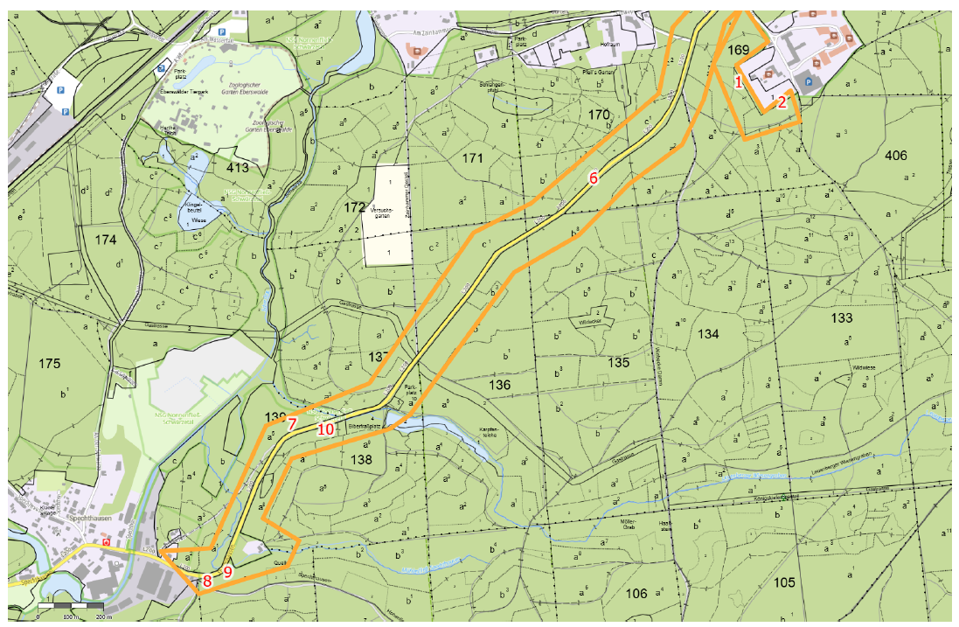
Landesbetrieb Forst Brandenburg |  |  |  |  | 2026
Forstbetrieb Chorin
Amt Chorin 11
16230 Chorin
Vergabenummer: LFB 2026 035500 - 11

Karte: | siehe unten

Abschnitt | Nummer | Anzahl | Datum | Koordinaten | Baumart | Höhe | BHD | Massnahme | Bemerkungen
L 200 Ebw.-Spechth | 7 | 1 | 2026-03-04 | 52,82082/13,79989 | Eiche | ~10m | ~20cm | 1 | Zur Straße geneigt
L 200 Ebw.-Spechth | 1 | 1 | 2026-03-09 | 52,82344/13,80645 | Buche | ~20m | ~30cm | 1, 9 | Neigung zum Zaun, am LFE-Grundstück
L 200 Ebw.-Spechth | 8 | 2 | 2026-03-04 | 52,82082/13,79989 | Sonst. Laubholz | ~10m | ~10cm | 1 | 1 Bu, 1 TrKirsche, Biberfraß
L 200 Ebw.-Spechth | 6 | 1 | 2026-03-04 | 52,82082/13,79989 | Sonst. Laubholz | ~20m | ~20cm | 1 | Ahorn, Stammschaden
L 200 Ebw.-Spechth | 2 | 1 | 2026-03-09 | 52,82082/13,79989 | Sonst. Laubholz | ~10m | ~20cm | 1, 9 | HBU, stark zum Zaun geneigt, am LFE-Grundstück
L 200 Ebw.-Spechth | 9 | 1 | 2026-03-09 | 52,81007/13,78339 | Buche | ~30m | >50cm | 1 | Biberfraß
L 200 Ebw.-Spechth | 8 | 2 | 2026-03-04 | 52,80981/13,78246 | Sonst. Laubholz | ~10m | ~10cm | 1 | 1 Bu, 1 TrKirsche, Biberfraß
L 200 Ebw.-Spechth | 10 | 1 | 2026-03-09 | 52,81396/13,78778 | Sonst. Nadelholz | ~30m | >50cm | 1 | Weymoutskiefer, vermutlich Wurzelschwamm

L 200 bis Melchow
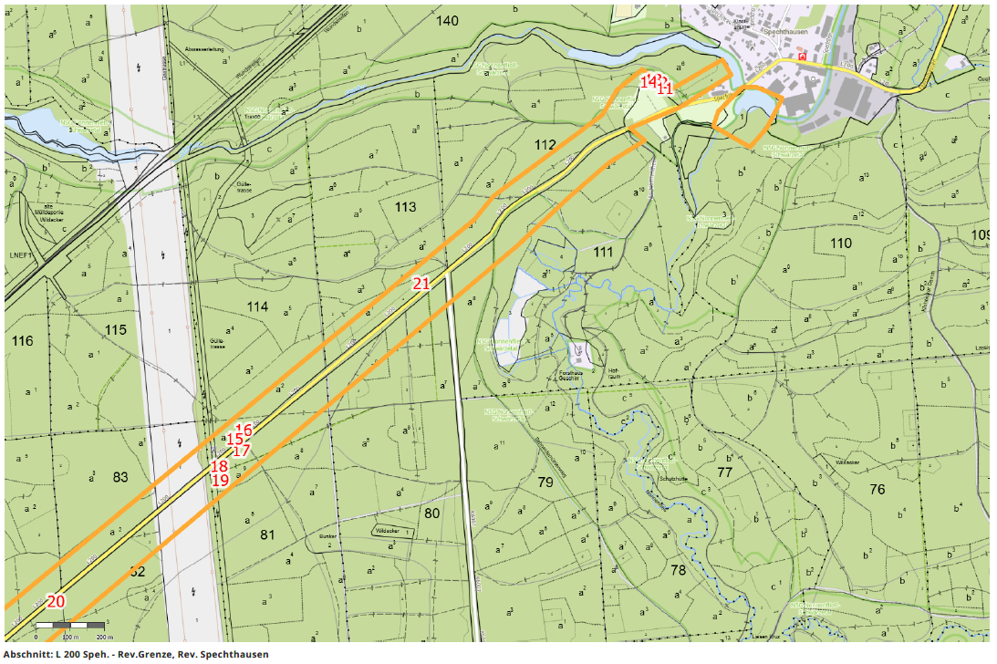
Landesbetrieb Forst Brandenburg |  |  |  |  | 2026
Forstbetrieb Chorin
Amt Chorin 11
16230 Chorin
Vergabenummer: LFB 2026 035500 - 11

Karte: | siehe unten

Abschnitt | Nummer | Anzahl | Datum | Koordinaten | Baumart | Höhe | BHD | Massnahme | Bemerkungen
L 200 Speh. - Rev.Grenze | 12 | 1 | 2026-03-09 | 52,81022/13,77169 | Buche | ~20m | ~30cm | 1, 9 | Biberfraß | an den Gärten
L 200 Speh. - Rev.Grenze | 13 | 1 | 2026-03-09 | 52,81028/13,77145 | Buche | ~30m | ~40cm | 1, 9 | Biberfraß | an den Gärten
L 200 Speh. - Rev.Grenze | 14 | 1 | 2026-03-09 | 52,81023/13,77124 | Ahorn | ~10m | ~10cm | 1, 9 | trocken | an den Gärten
L 200 Speh. - Rev.Grenze | 11 | 1 | 2026-03-09 | 52,81007/13,77194 | Buche | ~20m | >50cm | 1, 9, 12 | Abtragen oder Umziehen, Biberfraß | an den Gärten
L 200 Speh. - Rev.Grenze | 17 | 1 | 2026-03-11 | 52,8006/13,75359 | Kiefer | ~20m | ~20cm | 1
L 200 Speh. - Rev.Grenze | 15 | 2 | 2026-03-11 | 52,80229/13,75816 | Birke | ~20m | ~30cm | 1 | Mistelbefall
L 200 Speh. - Rev.Grenze | 20 | 1 | 2026-03-11 | 52,79665/13,7456 | Kiefer | ~30m | ~40cm | 1 | Trocken
L 200 Speh. - Rev.Grenze | 16 | 1 | 2026-03-11 | 52,80113/13,75369 | Birke | ~20m | ~30cm | 1
L 200 Speh. - Rev.Grenze | 21 | 1 | 2026-03-12 | 52,80497/13,7614 | Kiefer | ~20m | ~30cm | 1 | absterbend
L 200 Speh. - Rev.Grenze | 15 | 2 | 2026-03-11 | 52,80089/13,75334 | Birke | ~20m | ~30cm | 1 | Mistelbefall
L 200 Speh. - Rev.Grenze | 18 | 1 | 2026-03-11 | 52,80018/13,75264 | Kiefer | ~20m | ~20cm | 1
L 200 Speh. - Rev.Grenze | 19 | 1 | 2026-03-11 | 52,79982/13,75269 | Kiefer | ~20m | ~20cm | 1

Str. nach Schönholz
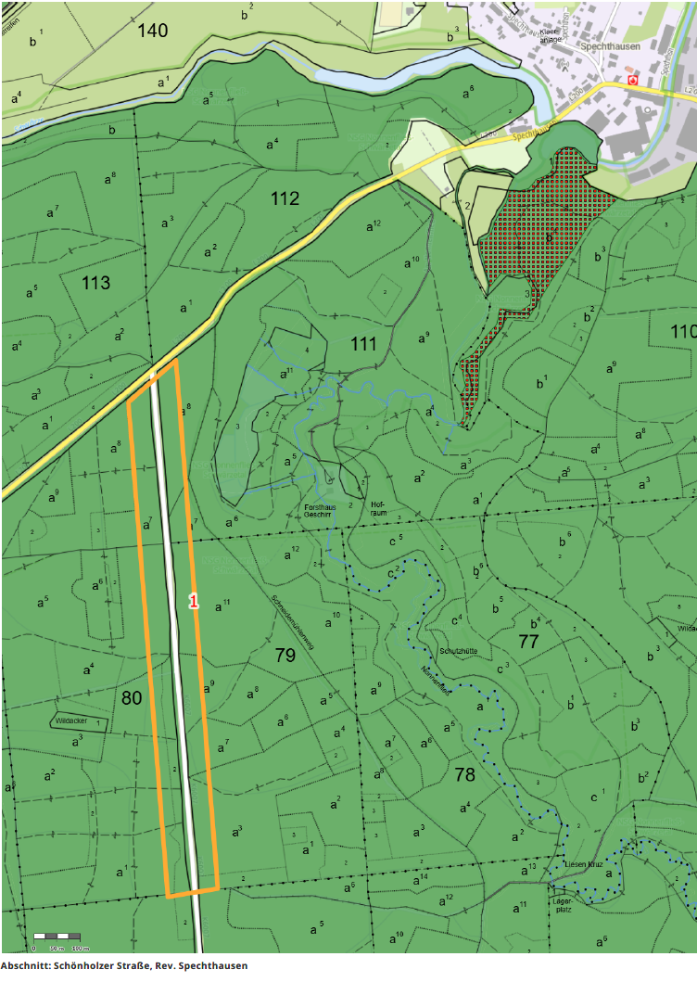
Landesbetrieb Forst Brandenburg |  |  |  |  | 2026
Forstbetrieb Chorin
Amt Chorin 11
16230 Chorin
Vergabenummer: LFB 2026 035500 - 11

Karte: | siehe unten

Abschnitt | Nummer | Anzahl | Datum | Koordinaten | Baumart | Höhe | BHD | Massnahme | Bemerkungen
Schönholzer Straße | 1 | 9 | 2026-03-11 | 52,80089/13,76415 | Kiefer | ~20m | ~30cm | 1 | abgestorben

Zoostraße
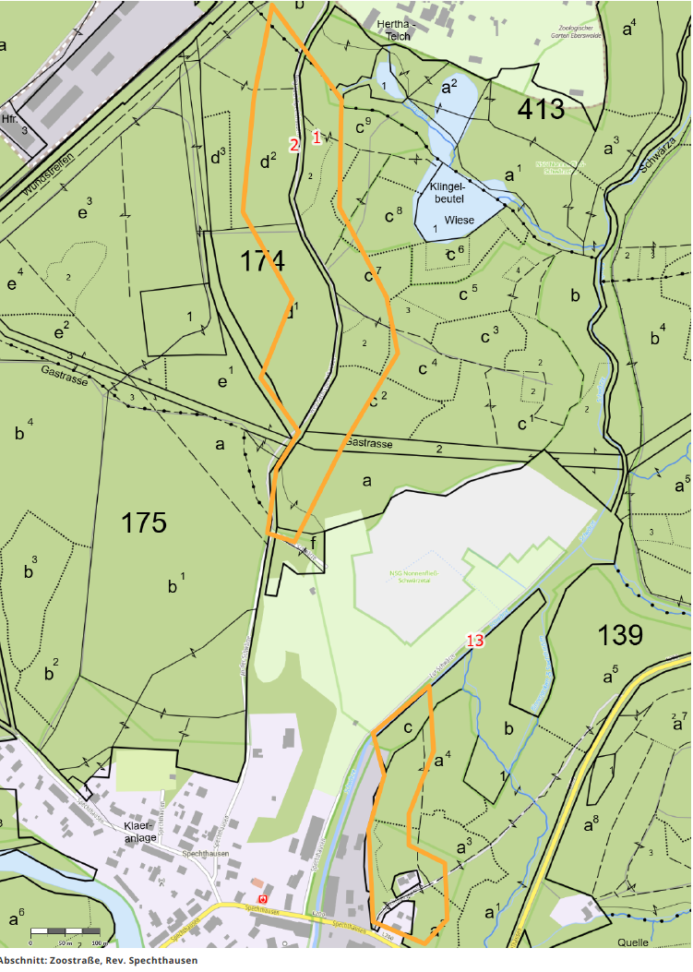
Landesbetrieb Forst Brandenburg |  |  |  |  | 2026
Forstbetrieb Chorin
Amt Chorin 11
16230 Chorin
Vergabenummer: LFB 2026 035500 - 11

Abschnitt | Nummer | Anzahl | Datum | Koordinaten | Baumart | Höhe | BHD | Massnahme | Bemerkungen
Zoostraße | 1 | 4 | 2026-03-17 | 52,82075/13,77904 | Sonst. Nadelholz | ~30m | ~30cm | 1 | 4 Lärchen, Biberfraß
Zoostraße | 13 | 1 | 2026-03-10 | 52,81425/13,78243 | Fichte | ~20m | ~40cm | 1 | Tro. Fi, abtragen oder Schneise zum Umziehen anlegen.Keine Befahrbarkeit.

Baum Nr. 2 ist nicht Gegenstand der Ausschreibung

B 168
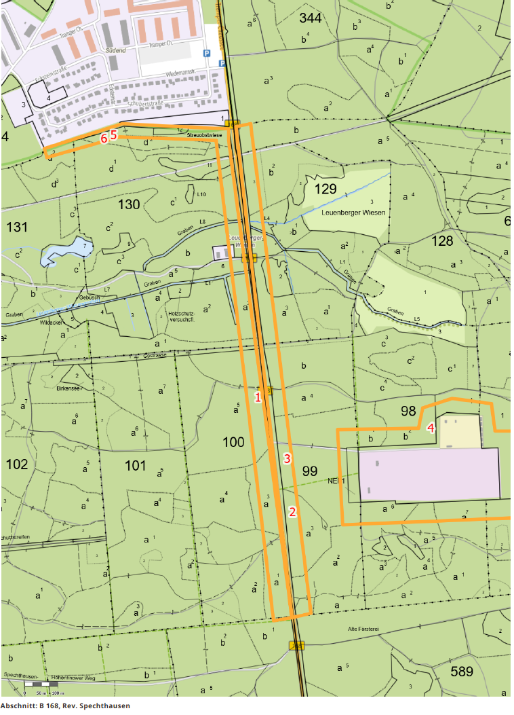
Landesbetrieb Forst Brandenburg |  |  |  |  | 2026
Forstbetrieb Chorin
Amt Chorin 11
16230 Chorin
Vergabenummer: LFB 2026 035500 - 11

Abschnitt | Nummer | Anzahl | Datum | Koordinaten | Baumart | Höhe | BHD | Massnahme | Bemerkungen
B 168 | 4 | 1 | 2026-03-09 | 52,81105/13,8411 | Buche | ~20m | >50cm | 1 | Pizbefall
B 168 | 5 | 1 | 2026-03-05 | 52,81893/13,82696 | Buche | ~20m | >50cm | 9, 12 | Bu, d 100, h 25m, abtragen bis auf 5m-Torso, keine Befahrbarkeit.
B 168 | 6 | 1 | 2026-03-05 | 52,81884/13,82652 | Buche | ~20m | >50cm | 9, 12 | Bu, d 100, h 25m, abtragen bis auf 5m-Torso, keine Befahrbarkeit.

Die Baumnummern 1 bis 3 sind nicht Gegenstand der Ausschreibung.

Schwappachweg
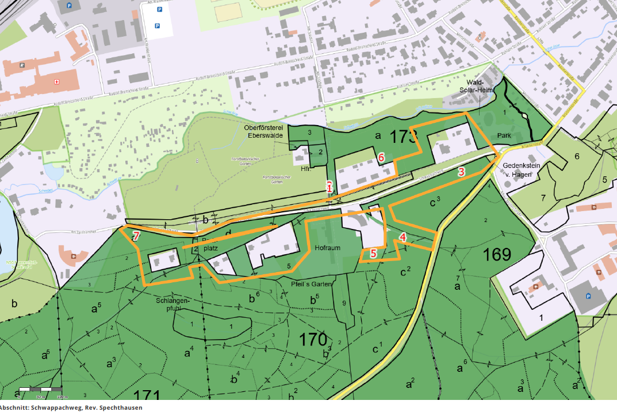
Landesbetrieb Forst Brandenburg |  |  |  |  | 2026
Forstbetrieb Chorin
Amt Chorin 11
16230 Chorin
Vergabenummer: LFB 2026 035500 - 11

Abschnitt | Nummer | Anzahl | Datum | Koordinaten | Baumart | Höhe | BHD | Massnahme | Bemerkungen
Schwappachweg | 3 | 1 | 2026-03-04 | 52,82606/13,80524 | Ahorn | ~10m | ~20cm | 1 | Zur Straße geneigt
Schwappachweg | 5 | 1 | 2026-03-04 | 52,82436/13,80222 | Kiefer | ~20m | ~40cm | 9, 12 | Abtragen, Fällung nicht möglich, Hubsteiger nicht möglich
Schwappachweg | 6 | 2 | 2026-03-18 | 52,82635/13,80248 | Eiche | ~20m | ~30cm | 9, 12 | 2 Roteichen, stark vorhängend, abtragen, keine Befahrung möglich.
Schwappachweg | 7 | 2 | 2026-03-17 | 52,82473/13,79407 | Kiefer | ~30m | >50cm | 1 | Stammfäule, eine weitere Ki trocken, d 30, Füllung.

Die Bäume 1, 2 und 4 sind nicht Bestandteil der Ausschreibung

